Diagramm1
EA | 375
örU (284-144 Erstattung BIS) | 140
AsylbLG inklusive 57,2 Krankenhilfe | 144.2
UMA | 117.1
UMA Vormundschaften | 1.4
Gesundheitskosten exklusive Krankenhilfe | 9.9
Deutschkurse | 1.5
Ehrenamt | 1.516
Rückkehrhilfen | 0.907
Abschiebehaft/Abschiebegewahrsam | 2
ZKF | 4.5
Kita-Mehrbedarf | 10.2
Schule | 42
Berufschule | 23.8
Beratung Flüchtlingszentrum | 1.2
Opferschutz | 0.355
Prävention Rechtsextremismus | 0.115
Arbeitsmarktpolitik | 2.8
Personalkosten Behörden/Bezirke | 19.7

Diagramm6
 | Personalkosten
Bezirke | 6,688,550
Justizbehörde | 516,000
FB/LIG | 258,128
BGV | 3,386
BASFI/ZKF | 4,034,000
BIS/ZKF | 3,000,000
Schulbehörde | 65,000,000

Tabelle1
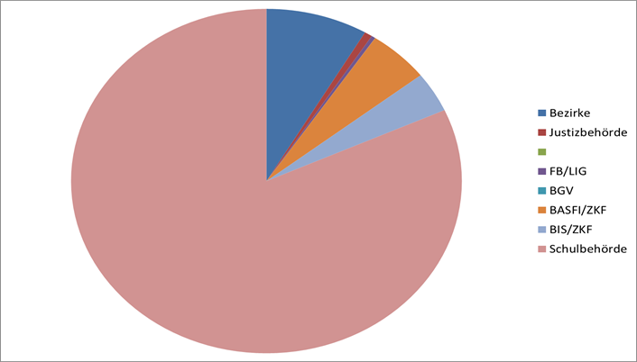
 | Bereich | Kosten

 | EA | 375
 | örU (284-144 Erstattung BIS) | 140
 | AsylbLG inklusive 57,2 Krankenhilfe | 144.2
 | UMA | 117.1
 | UMA Vormundschaften | 1.4
 | Gesundheitskosten exklusive Krankenhilfe | 9.9
 | Deutschkurse | 1.5
 | Ehrenamt | 1.516
 | Rückkehrhilfen | 0.907
 | Abschiebehaft/Abschiebegewahrsam | 2
 | ZKF | 4.5
 | Kita-Mehrbedarf | 10.2
 | Schule | 42
 | Berufschule | 23.8
 | Beratung Flüchtlingszentrum | 1.2
 | Opferschutz | 0.355
 | Prävention Rechtsextremismus | 0.115
 | Arbeitsmarktpolitik | 2.8
 | Personalkosten Behörden/Bezirke | 19.70
 | Gesamtkosten | 898.19

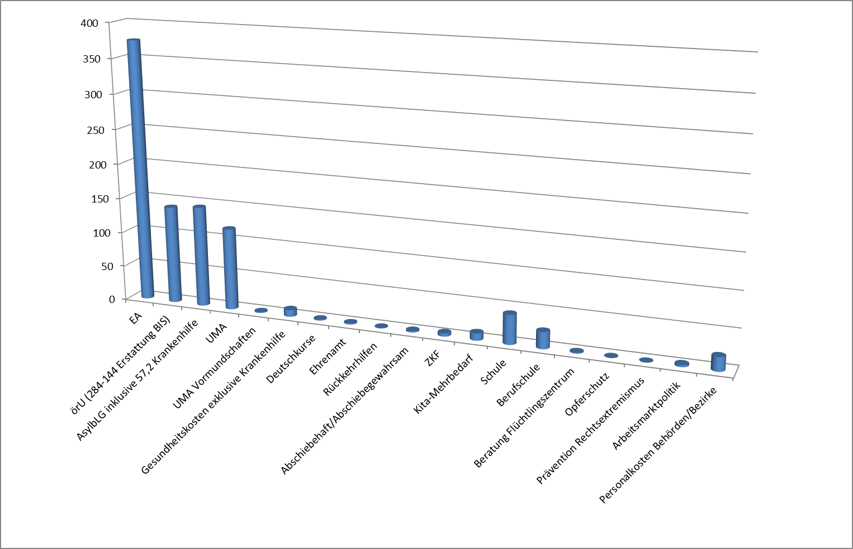

 | In welcher Höhe fielen Kosten im Rahmen der Flüchtlings-versorgung und -betreuung an? | Wofür sind die Kosten angefallen?
 | in €
Altona | 659,680 | Personalkosten
 | 228,050 | Baumaßnahmen
 | 326,120 | Sachkosten
 | 1,213,850
Bergedorf | 64,194 | Personalkosten
Eimsbüttel | 389,677 | Personalkosten
 | 74,960 | Büroarbeitsplatzpauschalen (BAP)
 | 95,595 | Dolmetscher
 | 560,232
Hamburg-Mitte | 1,332,091 | Personalkosten
 | 514,959 | Sachkosten
 | 1,847,050
Hamburg-Nord | 479,528 | Personalkosten
 | 110,940 | Bildschirmarbeitsplatzpauschale
 | 172,888 | Anwaltskosten
 | 763,356
Harburg | 885,586 | Personalkosten
 | 167,994 | BAP
 | 20,692 | Rechtsanwaltskosten
 | 12,000 | Dolmetscher
 | 26,496 | Bewachung
 | 91,500 | RZ OKJA: div. Projekte
 | 1,204,268
Wandsbek | 884,500 | Personal
 | 151,100 | Büropauschale
 | 1,035,600
Summe Bezirke |  |  | 6,688,550
Justizbehörde | 500,000 | Verwaltungsgericht
 | 16,000 | Justizvollzug
 | 516,000 |  | 516,000
FB/LIG | 258,128 | Projekt örU | 258,128
BGV | 3,386 | Gesundheit | 3,386
alle |  |  | 7,466,064

Spalte1 | Personalkosten
Bezirke | 6,688,550
Justizbehörde | 516,000

FB/LIG | 258,128
BGV | 3,386
BASFI/ZKF | 4,034,000
BIS/ZKF | 3,000,000
Schulbehörde | 65,000,000

